運要P6 初
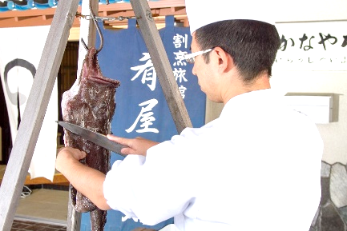
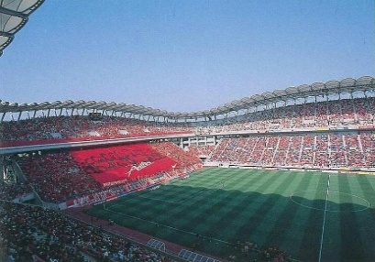


記念講演 講師・シンポジウム
記念講演 【７月３１日（木） １３：１５～１４：１５】

1959年生まれ。茨城県北茨城市出身。高校卒業後、画家を目指し上京。文化学院美術科在学中に、米米CLUBの母体となるバンドを結成し活動開始。'85年にデビューした米米CLUBの中心的メンバーとして楽曲の作詞・作曲、ステージセット、コスチュームなどバンドを総合的にプロデュース。'97年からは音楽活動を軸にソロ・アーティストとして活動中。現在は、デビュー40周年イヤー中であり、音楽・アート面ともに精力的に活動している。

アーティスト
石井 竜也 氏

シンポジウム 【７月３１日（木） １４：３０～１６：３０】

「郷土を愛し 協働して未来にはばたく人財を育む 活力ある学校づくりの推進」
 | テーマ

公立小・中学校の勤務を経て、2015年4月～2024年3月まで茨城大学教育学部准教授。2024年4月より現職。専門は、教育工学（ICTを活用した教育実践研究、情報活用能力に関する研究）日本教育メディア学会理事、日本デジタル教科書学会理事、AI時代の教育学会理事。文部科学省学校DX戦略アドバイザー。
主な著書は
『AI時代の教師が知っておきたいIT・情報リテラシー 校務DXに必要な基礎知識』インプレス（2024）
『特別支援教育 情報活用能力を育む授業づくり』明治図書（2023）
『GIGAスクール構想[取り組み事例]ガイドブック』翔泳社（2022）
茨城県水戸市生まれ。東京女子大学卒業。米国ジョージタウン大学大学院人口学修士課程修了。米国フォーダム大学大学院社会学博士課程修了。社会学博士。1988年、在ニューヨーク国連経済社会分析局に入職。国連アジア太平洋地域経済社会委員会人口・社会統合課課長、国連経済社会局統計部次長を歴任。2019年より現職。併せて、茨城県教育委員会委員、総務省統計委員会委員、国連国際人口移動統計専門家グループのメンバー等も務めている。

 | コーディネーター | シンポジスト
 | 放送大学 | 茨城県教育委員会教育委員
 | 准教授 | 常磐大学・常磐短期大学学長
 | 小林 祐紀 氏 | 富田 敬子 氏

サッカー選手として才能を発揮し、国士舘大学進学後、JFLでもプレーした。大学卒業後、Jリーグ浦和レッドダイヤモンズに入団。2004年大宮アルディージャに移籍し、J１昇格に貢献。その後、渡米し海外チームで活躍した後、2011年帰国し、札幌コンサドーレ加入を最後に引退。現在は、後進の育成に活躍中。浦和のスクールコーチ、関東サッカーリーグのVONDS市原FCのゼネラルマネージャー兼監督、コーチ等を経て、2016年より水戸ホーリーホックの強化部長に就任。2019年より、ゼネラルマネージャーを兼任している。
茨城県結城市出身。公立小中学校で37年間の教員生活を終え、平成30年、地元の中学校長を退職。退職後再任用で主査として茨城県近代美術館に勤務する。教員時代に、児童生徒や地域の人々に語り続けた「No Play No Error」という自身の信条と現実に矛盾を感じ、美術館勤務の傍ら、ビールづくりの研修を進め、令和元年、第2の人生としてマイクロブルワリー「結城麦酒醸造」を創業。ユネスコ文化遺産にも登録された「結城紬」で知られる地元結城で蚕の餌となる桑の実（マルベリー）を使ったビールや地元産の大麦やフルーツ、教え子が作ったトウモロコシなどを使ったクラフトビールづくりなど地域振興にも貢献している。

 | シンポジスト | シンポジスト
 | 水戸ホーリーホック | 株式会社結城麦酒
 | 取締役GM | 代表取締役
 | 西村 卓朗 氏 | 塚越 敏典 氏

